信用交易
融资融券市场交易数据统计(2023-07-26)

标的证券 | 融资融券余额（亿元） | 融资余额（亿元） | 融券余额（亿元） | 融资买入额（亿元） | 融资融券规模变化（亿元） | 融资余额增幅(‰) | 融券余额增幅(%)
统计数据 | 15,756.58 | 14,835.54 | 918.96 | 528.09 | -16.85 | -0.90 | -0.36
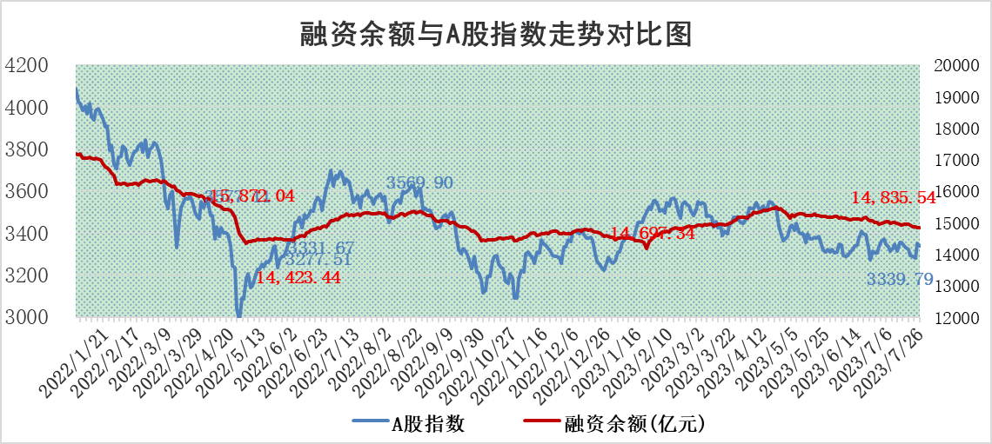

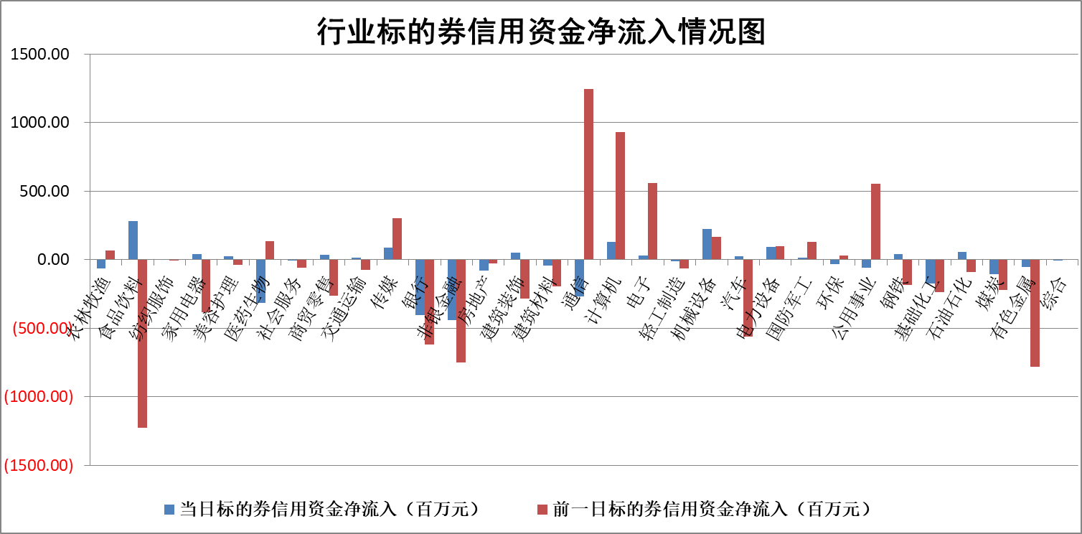

标的基金代码 | 标的基金简称 | 融资余额/市值(%) | 融资余额增幅(%) | 融资买入额/成交金额(%) | （融资余额净增额-融券余额净增额）/市值(‱) | 融券余额降幅(%) | ABS[（融资余额净增额-融券余额净增额）/市值净增额-1](%)
159902 | 华夏中小板ETF | 0.00 | 0.00 | 0.00 | 0.00 | 0.00 | 100.00
159915 | 易方达创业板ETF | 2.30 | 4.11 | 363509.96 | 8.46 | -10.79 | 280.65
159919 | 嘉实沪深300ETF | 4.18 | -0.74 | 0.51 | -2.16 | 13.39 | 85.46
159920 | 华夏恒生ETF | 67.76 | -0.40 | 5.68 | -27.22 | 0.00 | 100.00
159922 | 嘉实中证500ETF | 1.01 | 50.47 | 2971.15 | 34.63 | 0.19 | 265.93
159925 | 南方沪深300ETF | 0.04 | -3.50 | 0.00 | -0.15 | 0.00 | 97.05
159928 | 消费ETF | 0.83 | 1.45 | 2.52 | 1.04 | -1.13 | 110.09
159934 | 易方达黄金ETF | 340.66 | -0.18 | 44.31 | -61.91 | 0.00 | 259.88
159939 | 全指信息技术ETF | 0.60 | 10.09 | 94.37 | 6.56 | 10.08 | 105.45
159940 | 全指金融地产ETF | 0.10 | -0.81 | 0.01 | -0.08 | 0.00 | 99.21
159995 | 半导体芯片ETF | 2.36 | -0.80 | 68.13 | -0.45 | 8.24 | 95.37
159997 | 天弘中证电子ETF | 1.70 | 0.35 | 1.62 | 0.77 | 1.01 | 100.75
159998 | 天弘中证计算机主题ETF | 1.38 | 0.82 | 0.14 | 2.93 | 2.50 | 101.37
510050 | 华夏上证50ETF | 9.59 | -0.67 | 28.55 | -4.83 | 8.33 | 86.16
510180 | 华安上证180ETF | 0.47 | 0.17 | 0.35 | 0.26 | 17.40 | 99.06
510880 | 华泰柏瑞红利ETF | 0.33 | -6.29 | 1.10 | -2.37 | -7.57 | 111.16
510900 | 易方达恒生H股ETF | 92.56 | -0.15 | 1.53 | -14.32 | 0.00 | 17.41
511010 | 5年期国债ETF | 11.50 | 0.09 | 0.02 | 0.98 | 0.00 | 99.44
511380 | 可转债及可交换债券ETF | 7.97 | -2.50 | 1.46 | -20.42 | 0.00 | 45.23
512000 | 全指证券ETF | 6.07 | -0.51 | 19.04 | -2.33 | 1.95 | 96.97
512010 | 沪深300医药卫生ETF | 4.07 | -3.04 | 32.55 | -13.06 | -2.23 | 41.30
512070 | 沪深300非银ETF | 1.58 | 0.32 | 230.99 | 0.92 | 4.66 | 104.59
512400 | 南方中证申万有色金属ETF | 1.13 | 5.15 | 0.64 | 2.72 | -23.78 | 99.20
512580 | 广发中证环保产业ETF | 1.07 | -5.01 | 0.39 | -5.65 | -0.25 | 122.61
512660 | 国泰中证军工ETF | 2.67 | 2.85 | 11.74 | 8.04 | 1.68 | 107.52
512800 | 华宝中证银行ETF | 14.30 | -0.68 | 0.90 | -11.02 | -2.96 | 89.93
512980 | 广发中证传媒ETF | 0.96 | 4.83 | 1878.83 | 4.98 | 2.73 | 101.41
515030 | 华夏中证新能源汽车ETF | 2.30 | -0.70 | 14.56 | -1.55 | 0.16 | 94.24
515050 | 华夏中证5G通信主题ETF | 1.08 | 3.31 | 11.06 | 4.32 | 6.05 | 102.66
515070 | 华夏中证人工智能ETF | 2.19 | -3.14 | 2.33 | -6.96 | 1.95 | 92.39
标的股票比较指标 |  | 融资余额/流通A股市值(%) | 融资余额增幅(%) | 融资买入额/成交金额(%) | （融资余额净增额-融券余额净增额）/流通A股市值(‱) | 融券余额降幅(%) | ABS[（融资余额净增额-融券余额净增额）/流通A股市值净增额-1](%)
前十名标的个股 |  | 蓝光发展 | 德必集团 | 悦安新材 | 深圳瑞捷 | 道森股份 | 铜牛信息
 |  | 仁东控股 | 杭叉集团 | 青农商行 | 奥雅股份 | 航亚科技 | 科林电气
 |  | 莱茵生物 | 建研设计 | 宁波精达 | 山水比德 | 迈信林 | 云从科技
 |  | 大立科技 | 荣昌生物 | 京能电力 | 德必集团 | 中科江南 | 德科立
 |  | 数码视讯 | 深圳瑞捷 | 浙江东方 | 建研设计 | 莱茵生物 | 晨光新材
 |  | 全柴动力 | 山水比德 | 上海雅仕 | 悦安新材 | 瑞斯康达 | 百利科技
 |  | 海兰信 | 兔宝宝 | 民生银行 | 宁波精达 | 德马科技 | 立讯精密
 |  | 万得凯 | 宁波精达 | 乐山电力 | 兔宝宝 | 诺思格 | 瑞丰新材
 |  | 先惠技术 | 奥雅股份 | 金固股份 | 中亦科技 | 富通信息 | 同飞股份
 |  | 晨鸣纸业 | 松原股份 | 中科星图 | 海融科技 | 迪威尔 | 万得凯
后十名标的个股 |  | 天沃科技 | 宁沪高速 | 金科股份 | 金通灵 | 思科瑞 | 金枫酒业
 |  | 金圆股份 | 美好医疗 | 孚能科技 | 药康生物 | 北辰实业 | 通策医疗
 |  | 哈工智能 | 大宏立 | 群兴玩具 | 南大环境 | 太平洋 | 华西证券
 |  | 正邦科技 | 华夏航空 | 天沃科技 | 趣睡科技 | 光明地产 | 金达莱
 |  | 美好置业 | 普瑞眼科 | 金圆股份 | 大宏立 | 招标股份 | 大族数控
 |  | 宋都股份 | 南大环境 | 哈工智能 | 拓维信息 | 江南水务 | 金通灵
 |  | 中天金融 | 趣睡科技 | 正邦科技 | 招标股份 | 梅雁吉祥 | 酒鬼酒
 |  | 华铁股份 | 通用电梯 | 美好置业 | 通用电梯 | 合肥百货 | 芯能科技
 |  | 阳光城 | 金通灵 | 宋都股份 | 光庭信息 | 弘信电子 | 深圳瑞捷
 |  | 紫鑫药业 | 横店影视 | 中天金融 | 汉宇集团 | 艾布鲁 | 福星股份
说明：1.以上普通交易数据和信用交易数据皆以交易日收盘后数据为基准；2.上述标的证券总数据只计算标的证券市场总数据，不包括从标的证券中调出去标的证券数据，所以与交易所公布的总值略有不同； 3.上述行业采用申万一级行业分类；4.以上标的基金和标的个股中比较的6个指标值中：前5个（从左至右）为正向指标，值越大排名越靠前；第6个为逆向指标，值越小，排名越靠前；5.第6个指标中ABS[]表示求绝对值，其主要用于考量信用资金相对净流入对股价相对净变化的贡献程度；6.数据来源：wind，交易所。

 |  |  |  | 证券代码 | 新增融资余额 | 融资买入额 | 融资买入增幅前10
 |  | 1 | 德必集团 | 300947 | 20978281 | 39229185 | 55%
 |  | 2 | 杭叉集团 | 603298 | 16283227 | 21202631 | 41%
 |  | 3 | 建研设计 | 301167 | 15328711 | 34015518 | 41%
 |  | 4 | 荣昌生物 | 688331 | 7773749 | 11398799 | 39%
 |  | 5 | 深圳瑞捷 | 300977 | 15322337 | 39040146 | 39%
 |  | 6 | 山水比德 | 300844 | 11046934 | 18237798 | 35%
 |  | 7 | 兔宝宝 | 002043 | 50124534 | 115193509 | 33%
 |  | 8 | 宁波精达 | 603088 | 21879032 | 33940594 | 32%
 |  | 9 | 奥雅股份 | 300949 | 11381864 | 24186573 | 30%
 |  | 10 | 松原股份 | 300893 | 5190995 | 7349263 | 27%

